Sheet1 (2)
申购合同
供方：上海汭洐 |  |  |  |  |  | 合同标号： |  | 20260307-1
需方：威斯嘉服装有限公司 |  |  |  |  |  | 签订点： | 广东佛山顺德均安镇畅兴工业区均益路9号4楼
产品名称，规格，数量，金额 |  |  |  |  |  | 签订时间： |  | 2026-03-07 |  |  |  | 出货日期 2026-3-25
客户 | 款号 | PO | 货品名 | 内容 | 订单数 |  |  |  |  |  |  | 需订数量 | 损耗
 |  |  |  |  |  | 6 | 8 | 10 | 12 | 14 | 16
利丰 | 171185海蓝 | 1556457 | 腰卡 | A-LINE SKIRT | 800 | 41 | 61 | 189 | 219 | 204 | 102 | 816
 |  |  | 纸质吊牌 | MID WAIST |  | 配绳仔001 |  |  |  |  |  | 816
利丰 | 171185靛蓝 | 1556459 | 腰卡 | A-LINE SKIRT | 1200 | 71 | 92 | 281 | 327 | 306 | 148 | 1225
 |  |  | 纸质吊牌 | MID WAIST |  | 配绳仔001 |  |  |  |  |  | 1224
合计
备注
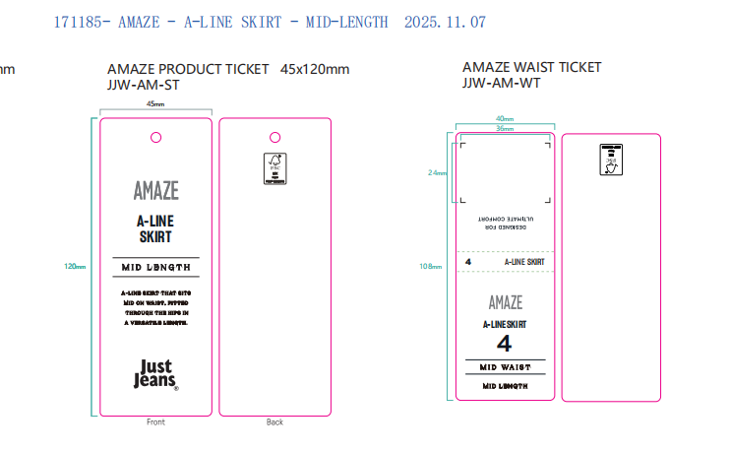
部门 |  |  | 跟单 梁珍
购品种类型 |  |  | 腰卡
订购原因：
申购人签名
主管签名

